4Family’s details of Supporter
経費支弁者 家族 Người bảo lãnh Thành Phần Gia Đình
1 | 支弁者氏名 Người bảo lãnh Vợ / Chồng Họ Tên |  | 0 |  |  |  | 2 | 国籍 Quốc tịch |  | ベトナム Viet Nam | 3 | 生年月日 Năm sinh |  | 0
4 | 住所 Địa chỉ |  | 0
5 家族構成 ※支弁者の配偶者・子（同居していない者も含む）及び同居中の方 Thành Phần Gia Đình ( Là Vợ chồng, con cái ( gồm cả những người không sống cùng nhau ) và những người hiện đang sống cùng nhà ）
国籍 Quốc tịch |  | 続柄 Quan hệ | 氏名 Họ Tên |  | 性別 Giới tính | 生年月日 Ngày tháng năm sinh | 年齢 Tuổi |  | 職業 Nghề nghiệp | 住所 Địa chỉ |  |  |  |  | 同居/別居 Sống cùng nhau
1970
ベトナム Viet Nam |  | 配偶者 Người bảo lãnh Vợ/ Chồng | 0 |  | 0 | 0 | 120 |  | 0 | 0 |  |  |  |  | 0
1971
0 |  | 0 | 0 |  | 0 | 0 | 120 |  | 0 | 0 |  |  |  |  | 0
0 |  | 0 | 0 |  | 0 | 0 | 120 |  | 0 | 0 |  |  |  |  | 0
0 |  | 0 | 0 |  | 0 | 0 | 120 |  | 0 | 0 |  |  |  |  | 0
0 |  | 0 | 0 |  | 0 | 0 | 120 |  | 0 | 0 |  |  |  |  | 0
0 |  | 0 | 0 |  | 0 | 0 | 120 |  | 0 | 0 |  |  |  |  | 0
0 |  | 0 | 0 |  | 0 | 0 | 120 |  | 0 | 0 |  |  |  |  | 0
0 |  | 0 | 0 |  | 0 | 0 | 120 |  | 0 | 0 |  |  |  |  | 0
0 |  | 0 | 0 |  | 0 | 0 | 120 |  | 0 | 0 |  |  |  |  | 0

 |  | 上記の通り相違ありません。Tôi xin cam đoan mọi thông tin trên là đúng sự thật.

 |  |  |  | 経費支弁者 署名 |  |  |  |  |  |  |  |  | 日付 | 2020-07-21
 |  |  |  | ký và ghi rõ họ tên |  |  |  |  |  |  |  |  | Ngày tháng năm | (yyyy/mm/dd)

7 Written Oath Tuition
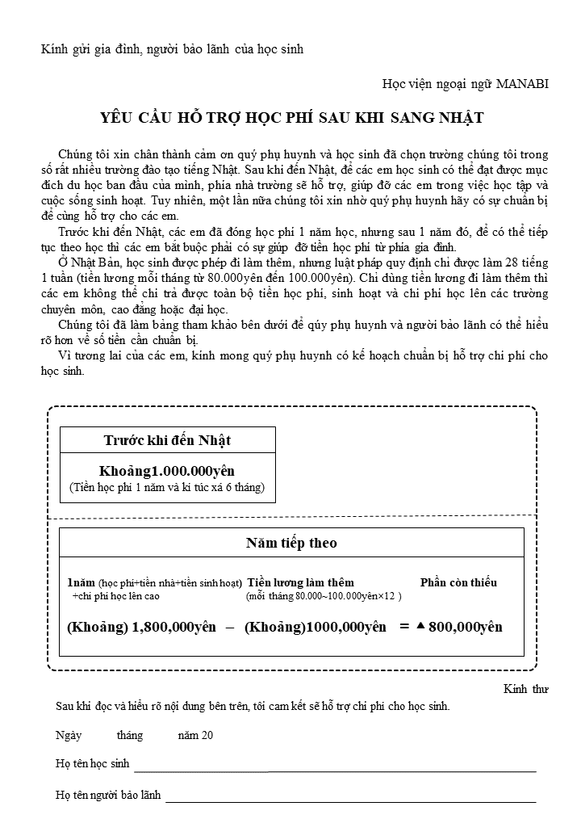

 | 年 năm | 月 tháng | 日 Ngày
学生署名： Họ tên và chữ ký của sinh viên:
保護者署名: Họ tên và chữ ký của người bảo lãnh: | 0

